상품제안서
어프로치 날짜형 그리드 캘린더 | 상품코드: F33113

 |  |  |  |  |  |  | 02-412-0044 | www.easy1.co.kr
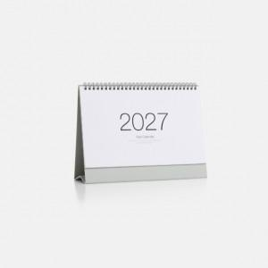

【상세/제작정보】

【인쇄/포장옵션】 | 실크, 불박, 금박, 은박 / 개별 종이봉투 포장

【공급단가】 | 수량 | 100~ | 300~ | 500~ | 1,000~ | 3,000~
*VAT별도 | 단가 | 3,180원 | 3,130원 | 3,060원 | 2,940원 | 2,810원

【상품 URL】 | https://easy1.co.kr:443/src/goods_detail.php?gdno=33113

